910
PHẦN MỀM HỖ TRỢ
THAO TÁC PHỔ CẬP GIÁO DỤC THCS
Mã máy (tự động) | Mã bản quyền (người dùng nhập) | Kiểm tra
#NAME? | B7EE-CBE5-06DE-37BD | #NAME?

03610_MNNAMCAN | tên trường mầm non
03610_THNAMCAN | tên trường tiểu học
03610_THCSNAMCAN | tên trường THCS
12_111_THPT | tên trường THPT

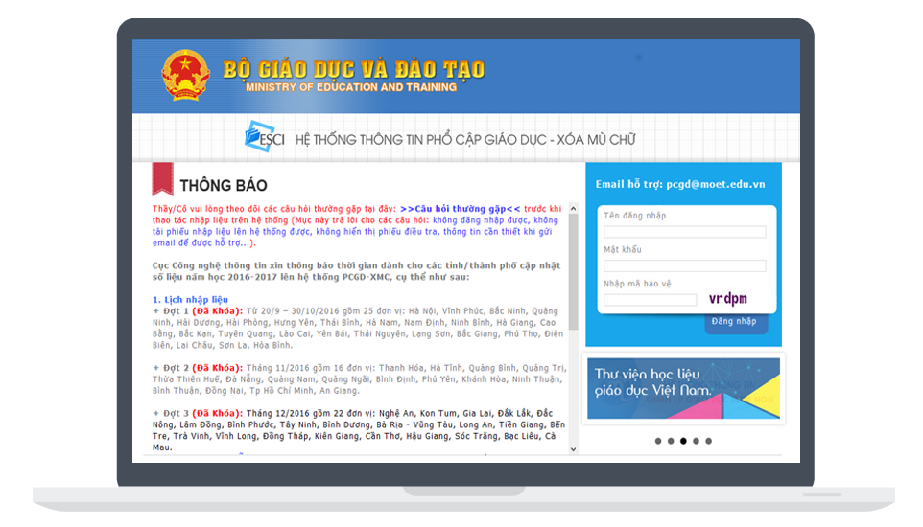

Thông tin liên hệ : Bùi Thanh Huấn
SĐT: 033.666.0253
Email: Thanhhuanhb@gmail.com

